Planilha1
PRODUCT BACKLOG
 | 
Requisito | Descrição | Classificação | Funcional
TELA INICIAL(1.0) | 1.1. TELA INICIAL. ( Informações da tela) | Essencial | Sim
 | No parte superior da tela inicial haverá uma barra de navegação (1.2). Abaixo terá 3 botões que irão redirecionar o usuário para partes específicas do site, sendo eles da esquerda para direita: QUEM SOMOS, NOSSO PROPÓSITO E SIMULADOR(1.3). Seção de PRODUTO DISPONÍVEL(1.4). Seção de QUEM SOMOS E NOSSO PROPÓSITO(1.5). O simulador financeiro (1.6) e ao final o footer do site(1.7)
 | 1.2. TELA INICIAL. (Barra de navegação) | Essencial | Sim
 | A barra de navegação será composta pelos seguintes itens da esquerda para direita: Um input para o usuário executar pesquisas dentro do site, na parte central a logo do projeto e ao final, um texto de "bem-vindo" com outro texto "entrar" logo abaixo, a direita desses dois textos terá um icone de login.
 | IMAGEM DE ILUSTRAÇÃO ABAIXO

 | 1.3. TELA INICIAL. (BOTÕES SUPERIORES) | Essencial | Sim
 | Haverá 3 botões da esquerda para direita, sendo eles: QUEM SOMOS, que irá direcionar o usuário para a parte de "quem somos"(1.5).O segundo botão será NOSSO PROPÓSITO que irá direcionar o usuário para a parte "nosso propósito"(1.5), Por fim terá um botão SIMULAR que irá direcionar o usuário para a parte de simulação (1.6)
 | IMAGEM DE ILUSTRAÇÃO ABAIXO

 | 1.4. TELA INICIAL. (PRODUTO DISPONÍVEL) | Importante | Não
 | Possui um título "PRODUTO DISPONÍVEL". Abaixo haverá uma divisão de dois blocos na parte central dessa seção. A esquerda terá um subtitulo "Aumente a eficiência do seu cultivo em até 40% !!!" e 2 textos logo abaixo, sendo eles respectivamente: "Com nossos sensores que auxiliam na adequação de ambiente em cultivo de Fungos" e "Fique à frente do mercado com nosso inovador sistema de sensores, garantindo a segurança e a integridade do seu cultivo, promovendo o ambiente perfeito para a criação de seus fungos!". O segundo bloco a direita terá a imagem de uma plantação de cogumelo
 | IMAGEM DE ILUSTRAÇÃO ABAIXO
 | 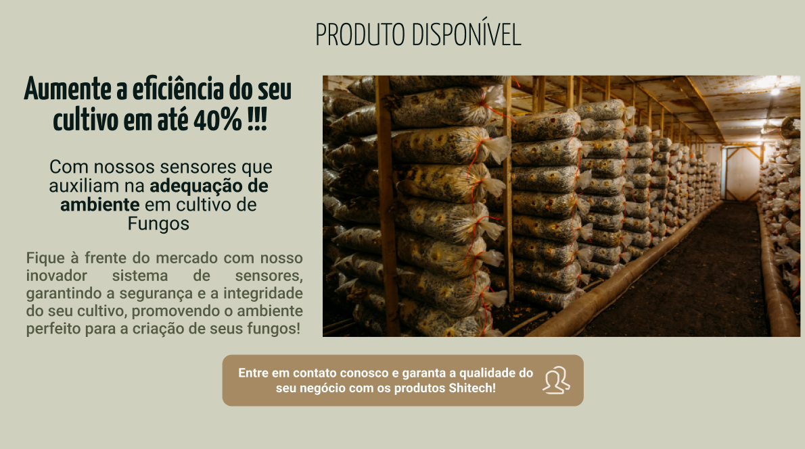
TELA INICIAL(1.0) | 1.5. TELA INICIAL (QUEM SOMOS/NOSSO PROPÓSITO) | Importante | Não
 | Essa seção será divida em 2 blocos na parte central. O bloco da esquerda terá o título "QUEM SOMOS" com o seguinte texto abaixo: "Shitech é uma empresa de tecnologia voltada a promover soluções eficientes para o produtor de fungos. Em 2024, notou-se uma crescente demanda por fungos no Brasil e nossa missão é ajudar produtores a aprimorar a eficiência e a qualidade do seu cultivo, oferecendo nossas soluções revolucionárias e tecnológicas.". O bloco da direita terá o título "NOSSO PROPÓSITO " e o seguinte texto abaixo deste título: " Estamos aqui para fazer do seu sucesso o nosso principal objetivo. Na Shitech, buscamos revolucionar o cultivo de fungos utilizando tecnologia de ponta. Acreditamos no poder da inovação para criar as condições ideais para aumentar a produtividade e elevar a qualidade dos fungos. Transformando os processos de cultivo, tornando-os mais eficientes, sustentáveis e lucrativos. "
 | IMAGEM DE ILUSTRAÇÃO ABAIXO

 | 1.6. TELA INICIAL (SIMULADOR FINANCEIRO) | Essencial | Sim
 | A seção de simulador financeiro será uma ferramente onde nossos clientes poderão preencher alguns dados para terem uma projeção de potencial de lucro conosco. O título dessa seção será: "FAÇA JÁ SUA SIMULAÇÃO!" com o subtítulo "E venha fazer parte da família SHITECH " abaixo. Logo depois terá o seguinte texto: "Prezado Produtor de Fungos, Sabia que a Universidade Federal do Rio Grande do Sul (UFRGS) realizou uma pesquisa em 2021 que demonstrou que UMA DAS PRINCIPAIS CAUSAS DE PERDA DE COLHEITA DE FUNGOS SÃO FATORES RELACIONADOS A TEMPERATURA E UMIDADE? Problemas relacionados a TEMPERATURA podem causar em média 25% DE PERDA DA COLHEITA. Problemas relacionados a UMIDADE podem causar em média 30% DE PERDA DA COLHEITA. Em alguns casos, a má gestão destes fatores pode causar a PERDA DA COLHEITA INTEIRA! Quer colocar sua colheita em RISCO? Acreditamos que não!! ". Após o texto, teremos 4 inputs, com os seguintes titulos: "Informe quantos quilos você colhe por safra:", "Informe o preço por quilo dos seus fungos:", "Informe quantos dias para a colheita:" e "Informe o tamanho da área (m²) do local de cultivo:". Ao final teremos um botão simular
 | IMAGEM DE ILUSTRAÇÃO ABAIXO
 | 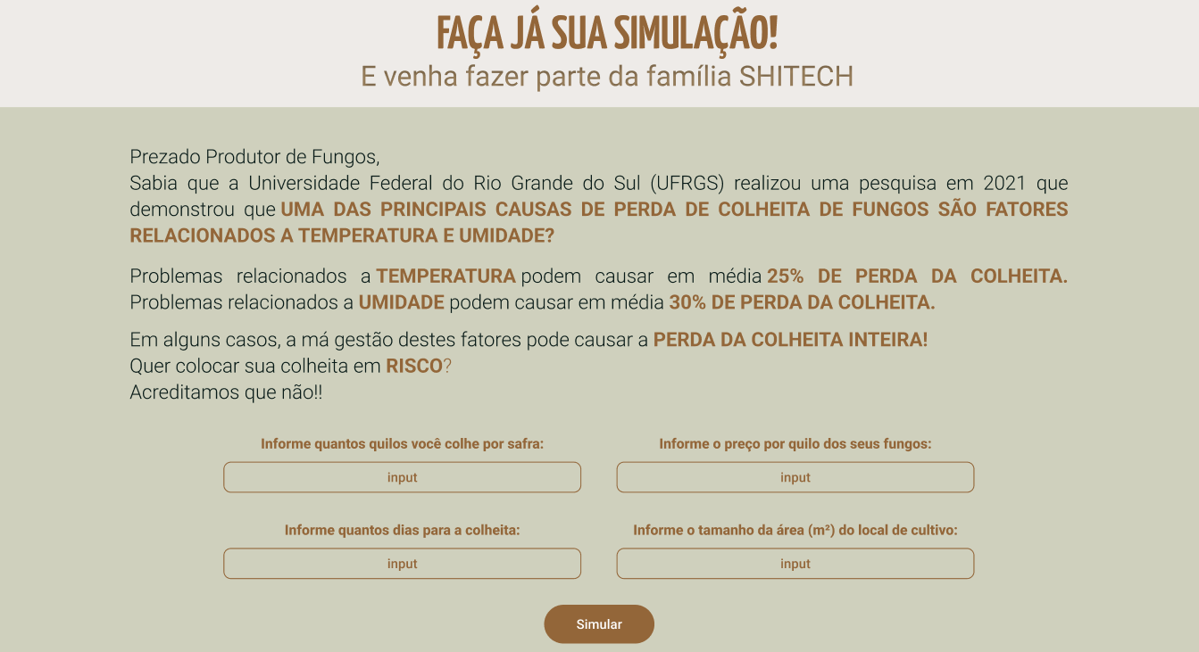
 | 1.7. TELA INICIAL (FOOTER) | Essencial | Não
 | O footer conterá algumas informações relevantes para nossos clientes. Sendo divido em 4 blocos, temos INICIO como primeiro bloco, com as seguintes opções QUEM SOMOS, que irá redirecionar o usuário para a seção de quem somos (1.5), PRODUTOS, que irá redirecionar o usuário para seção de produtos (1.4), PROPÓSITOS, que irá redirecionar o usuário para seção de propósitos (1.5) e SIMULADOR, que irá redirecionar o usuário para a seção de simulador financeiro (1.6). O segundo bloco seria OUVIDORIA com 2 meios de contato, sendo o primeiro o email "ouvidoria@shitech.com" com um ícone de carta ao lado. O segudo meio de contato seria pelo telefone (11) 95782 2442 com o ícone de um telefone ao lado. O terceiro bloco seria SUPORTE com 2 meios de contato, sendo o primeiro o email "atendimento@shitech.com" com um ícone de carta ao lado. O segudo meio de contato seria pelo telefone (11) 91212 2222com o ícone de um telefone ao lado. O quarto e último bloco seria o de ENDEREÇO, com o endereço Rua Mushroom, 595, São Paulo - SP. Na parte central teremos a logo da Shitech e ao final a mensagem de direitos: ""
 | IMAGEM DE ILUSTRAÇÃO ABAIXO

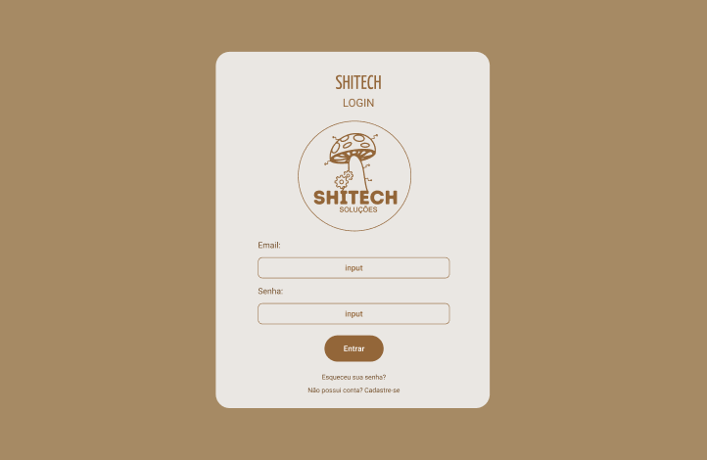 TELA LOGIN (2.0) | 2.1.TELA LOGIN | Essencial | Sim
 | A tela de login será composta na parte superior pelo nome SHITECH, em baixo um texto escrito login seguido da logo da SHITECH, abaixo da logo ficará os campos de entrada de email e senha, e na parte inferior ficará o botão de Entrar, a baixo ficará a opção de esquecer a senha e a opção de se cadastrar.
 | IMAGEM DE ILUSTRAÇÃO ABAIXO (Cor de fundo: #A68A64 Cor das letras: #936639)

 | 2.2. LOGO DA TELA DE CADASTRO
 | 
 | 2.3. INPUTS DE EMAIL E SENHA
 | 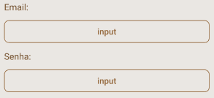
 | 2.4. BOTÃO DE ENTRADA (Cor do Botão: #936639 Border Radius: 100px)
 | 
 | 2.5. BOTÕES DE ESQUECI A SENHA E CADASTRO

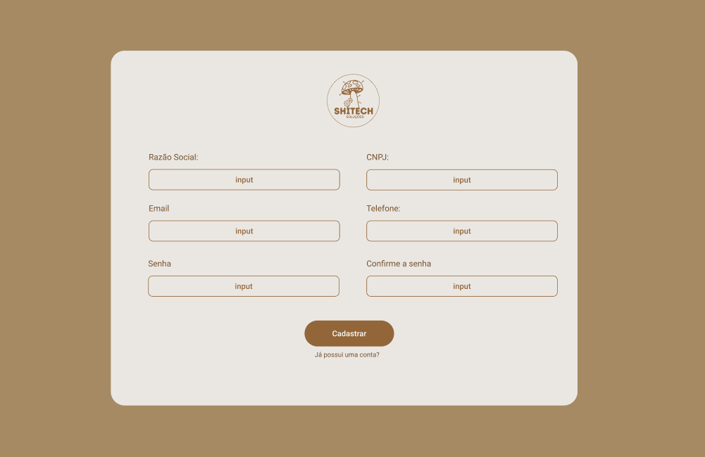  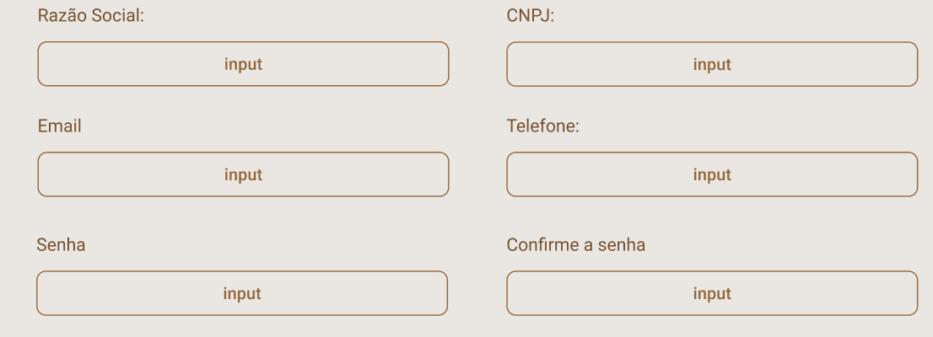 3.0 TELA DE CADASTRO | 3.0. TELA DE CADASTRO (INFORMAÇÕES DA TELA) | Essencial | Sim
 | Essa tela será a tela onde o usuário irá se cadastrar no site. Na parte central da tela terá um quadrado branco. Na parte superior do quadrado, alinhado na parte central do eixo horizontal, terá a logo da SHITECH (3.1). Logo abaixo, na parte central estarão os inputs para cadastro (3.2). Na parte final, terá um botão de "CADASTRAR" e abaixo deste botão outro de "Já possui uma conta?" (3.3).
 | IMAGEM DE ILUSTRAÇÃO ABAIXO

 | 3.1. TELA DE CADASTRO (LOGO) | Essencial | Não
 | IMAGEM DE ILUSTRAÇÃO ABAIXO

 | 3.3. TELA DE CADASTRO (INPUTS) | Essencial | Sim
 | Os inputs são dividos em 3 linhas. Na primeira linha teremos 2 inputs: Razão Social e CNPJ. Na segunda linha teremos 2 inputs: Email e telefone. A ultima linha será composta por 2 inputs: Senha e Confirme a senha. |  |  | Temos que definir a quantidade de caracteres dos inputs
 | IMAGEM DE ILUSTRAÇÃO ABAIXO

 | 3.4. TELA DE CADASTRO (BOTÕES). | Essencial | Sim
 | Teremos 2 botões abaixo dos inputs. O botão "CADASTRAR" irá direcionar o usuário para a tela de login(2.0) caso o mesmo já tenha preenchido todos os dados corretamente. O botão "Já possui uma conta?" irá direcionar o usuário para a tela do login (2.0)
 | IMAGEM DE ILUSTRAÇÃO ABAIXO
 | 

